autopep8
Pythonでautopep8ライブラリをインストールする。

 | pip install pep8

extention python-autopep8をインストールする。

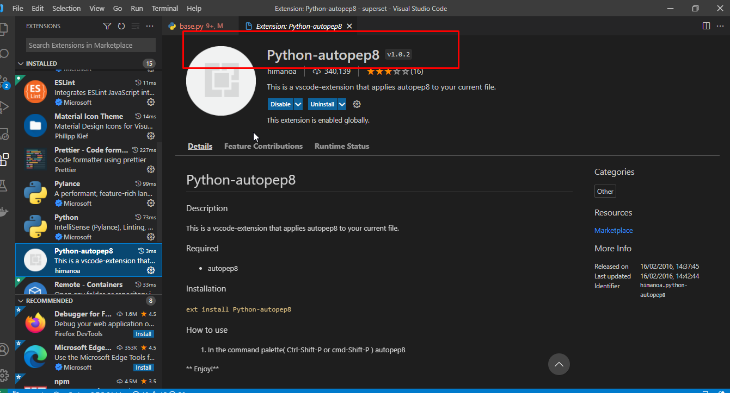

virtual studio codeのjson設定を開いてキーの組み合わせ「ctrl + shift + p」を押して「open settings」を選択する。

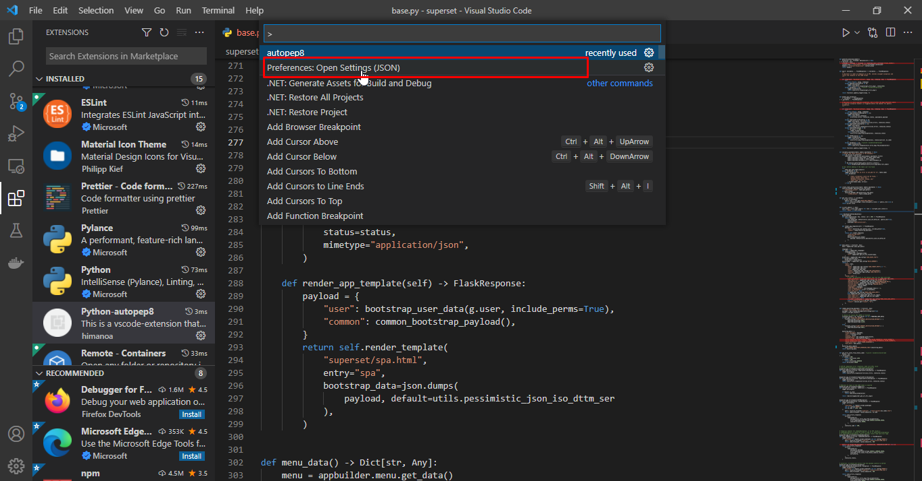

次の2つの構成を追加する。

 | "python.linting.flake8Enabled": true,
 | "python.formatting.provider": "autopep8"

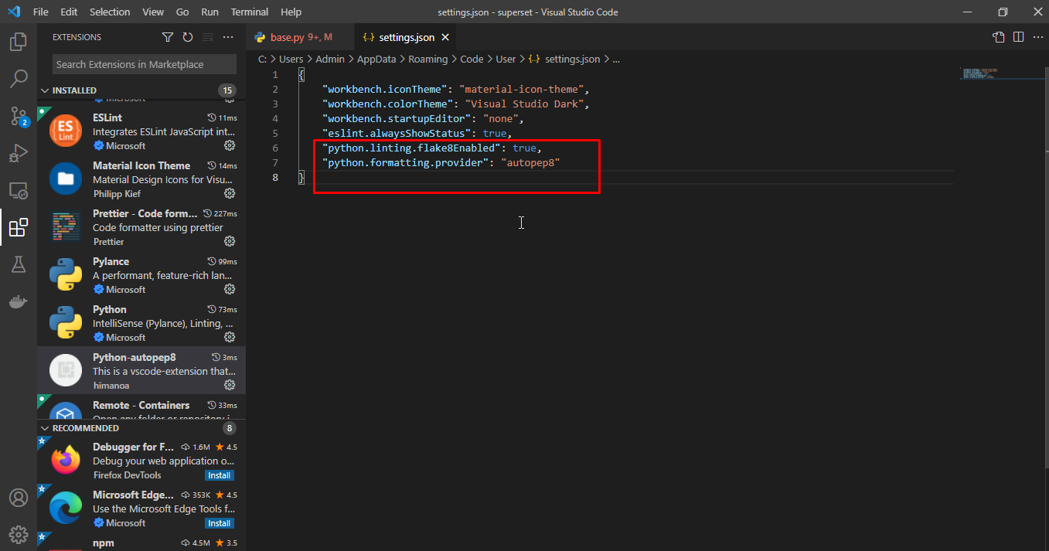

インストール成功後、キーの組み合わせ「ctrl + shift + p」を押してautopep8をクリックしてフォーマットを実行する。
また、保存時に自動的にフォーマットするために次のコードを追加する。
 | "[python]": {
 | "editor.wordBasedSuggestions": false,
 | "editor.formatOnSave": true
 | }

 | *注：パスに特殊文字とスペースが含まれているファイルは実行成功できない。

flake8
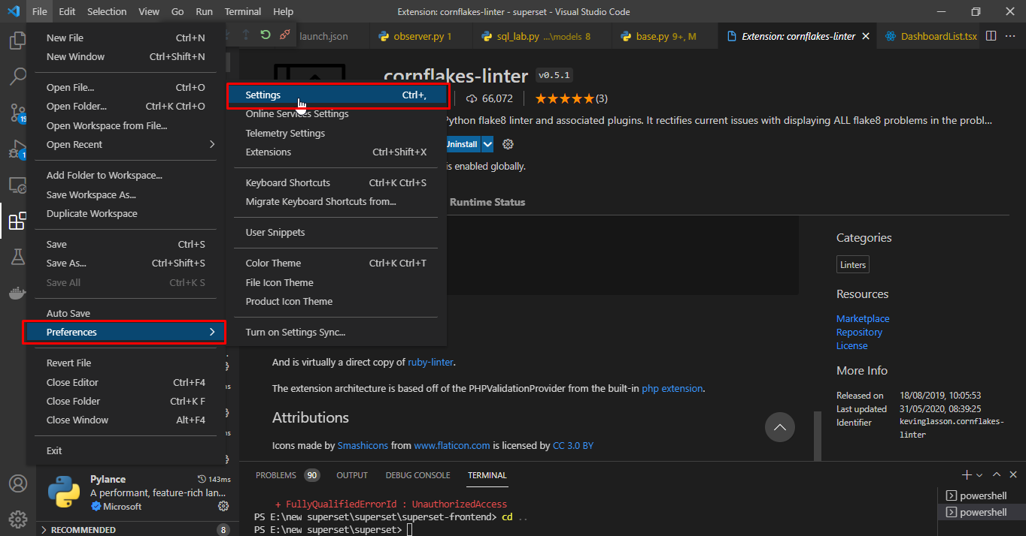
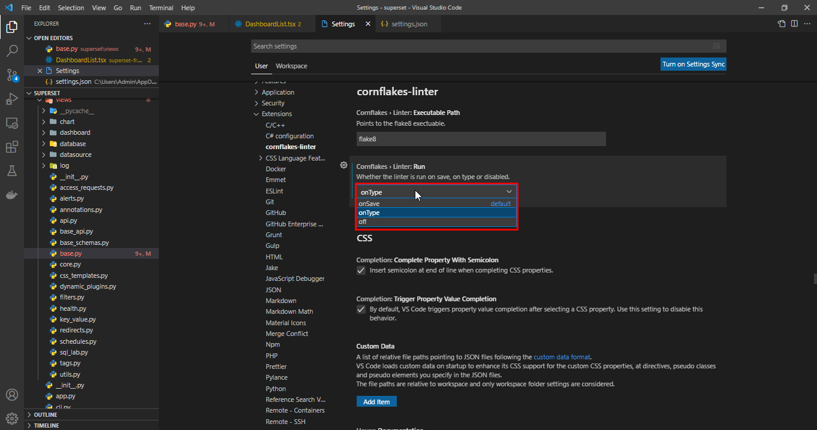
Pythonでflake8ライブラリをインストールする。

 | pip install flake8

extention cornflakes-linterをインストールする。

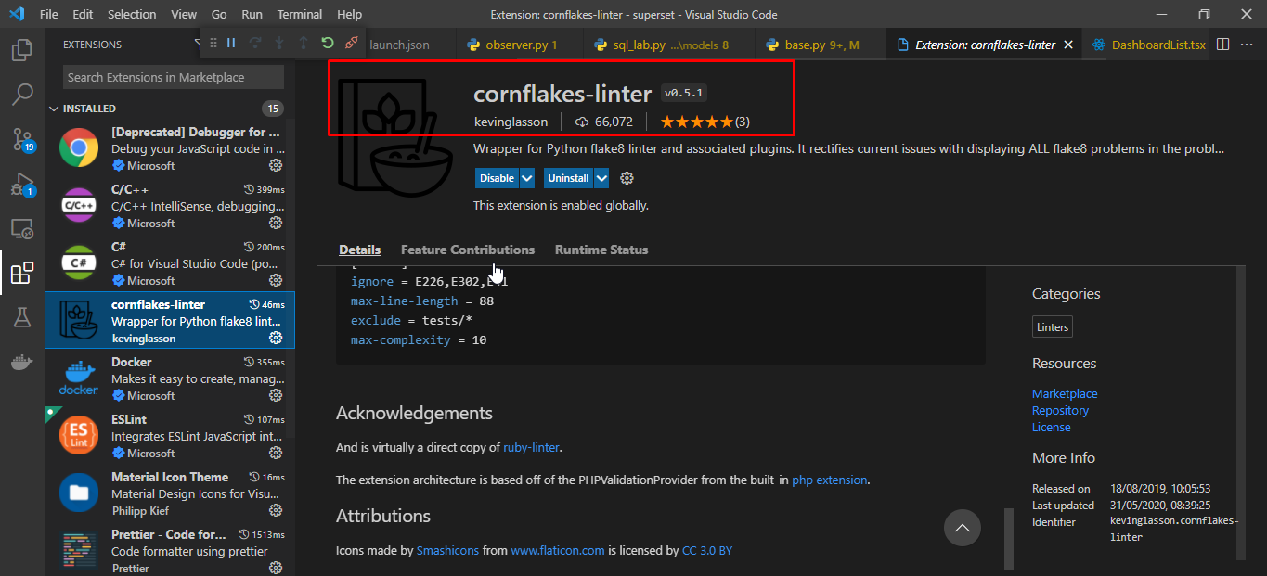

virtual studio codeのインストーラーを開く。ファイル保存時に実行するために「onSave」を設定する、又は、リアルタイムアラートのために「ontype」を設定する。

eslint
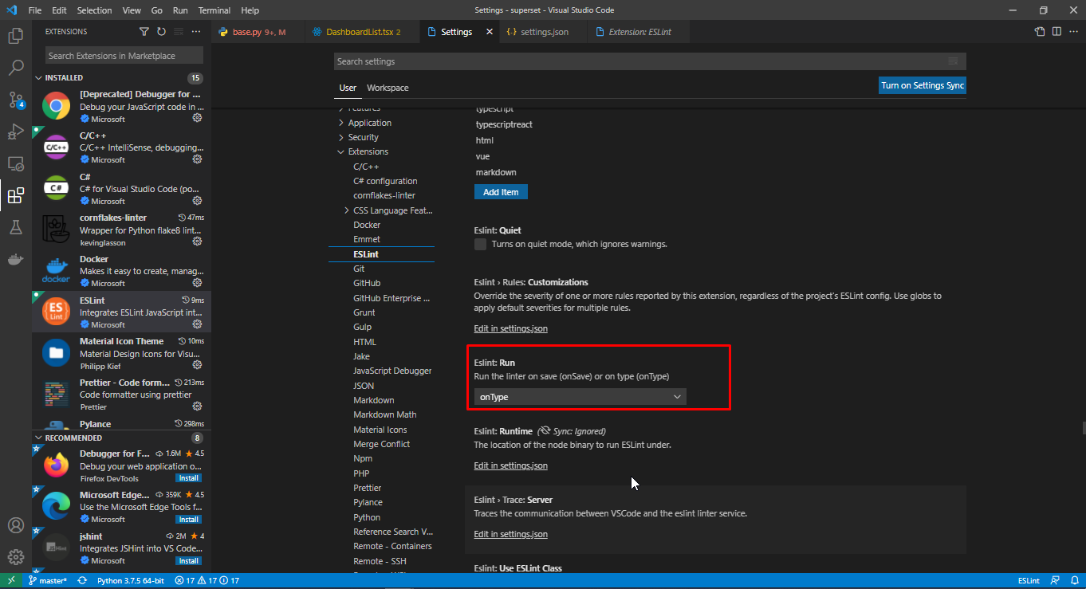
npmでeslintライブラリをインストールする。
 | npm install eslint

vituar studio codeにextention eslintをインストールする。

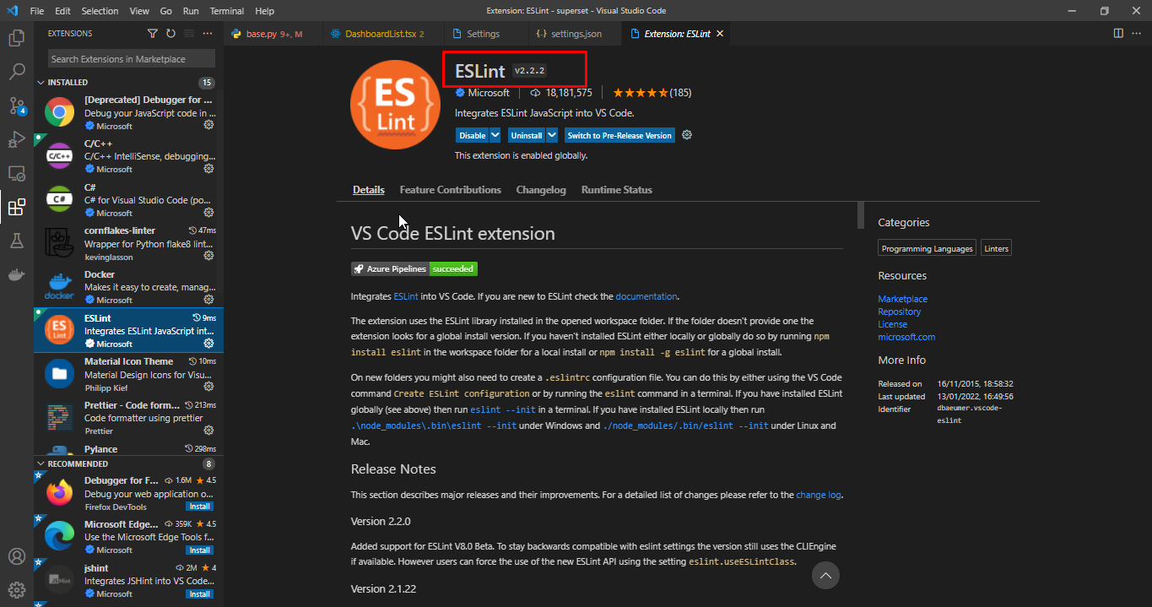

virtual studio codeのインストーラーを開く。ファイル保存時に実行するために「onSave」を設定する、又は、リアルタイムアラートのために「ontype」を設定する。

prettier
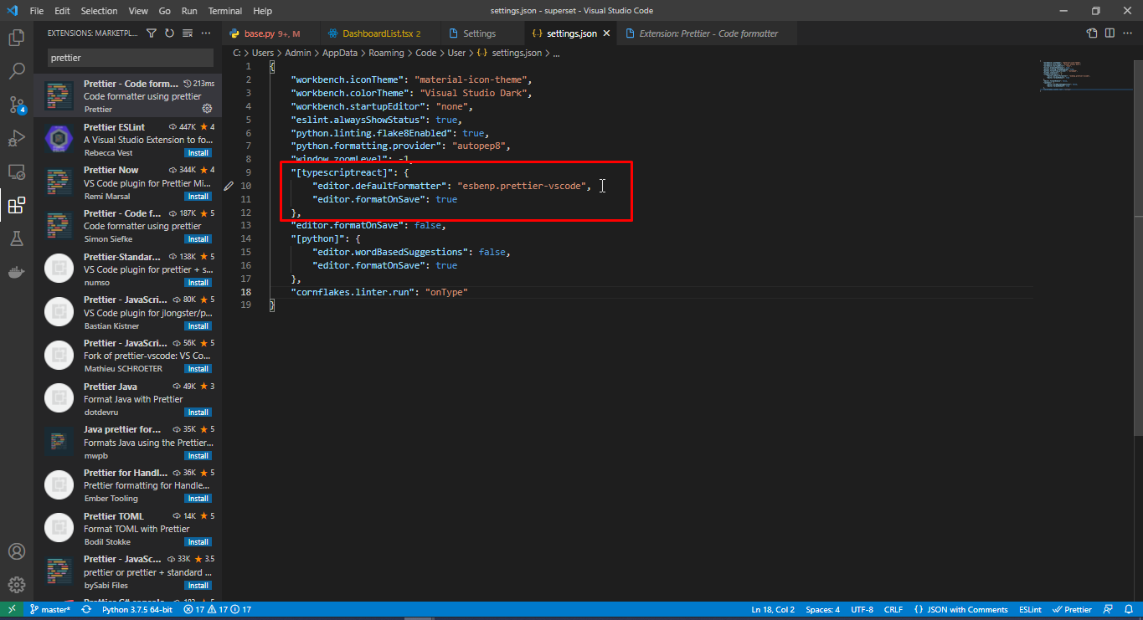
npmでprettierライブラリをインストールする 。
 | npm install prettier

vituar studio codeにextention Prettier - Code formatterをインストールする。

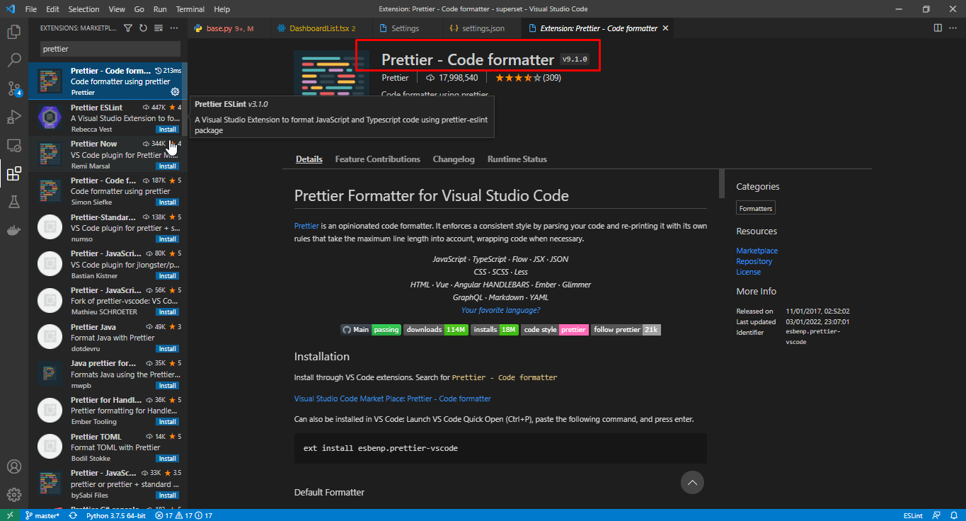

virtual studio codeのjson設定を開いてキーの組み合わせ「ctrl + shift + p」を押して「open settings」を選択して設定ファイルを開く。

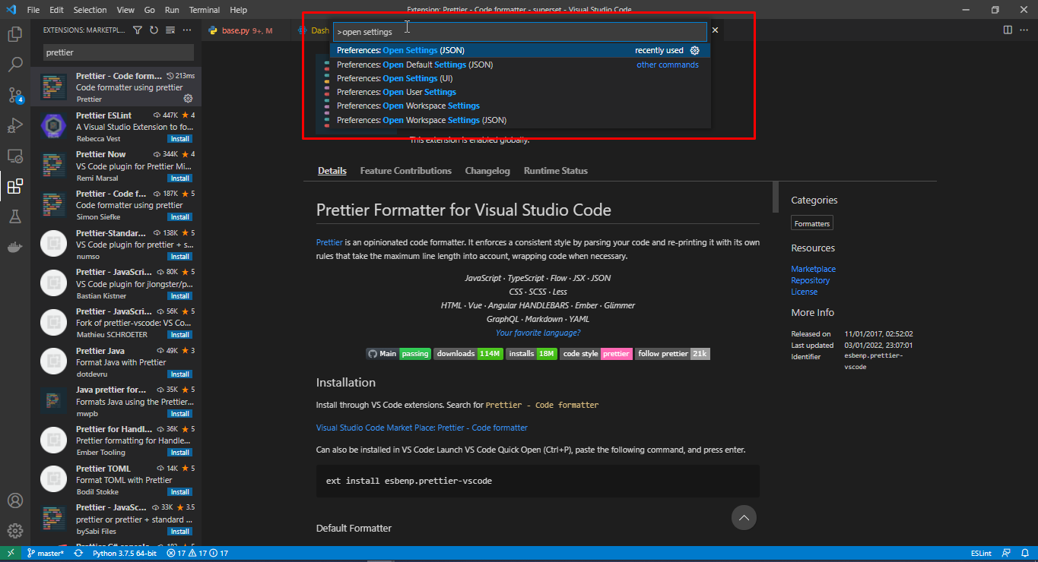

保存時にコードがすぐにフォーマットできるように、開いた設定ファイルに次のステートメントを追加する。

 | "[typescriptreact]": {
 | "editor.defaultFormatter": "esbenp.prettier-vscode",
 | "editor.formatOnSave": true
 | },

